2019_11_data
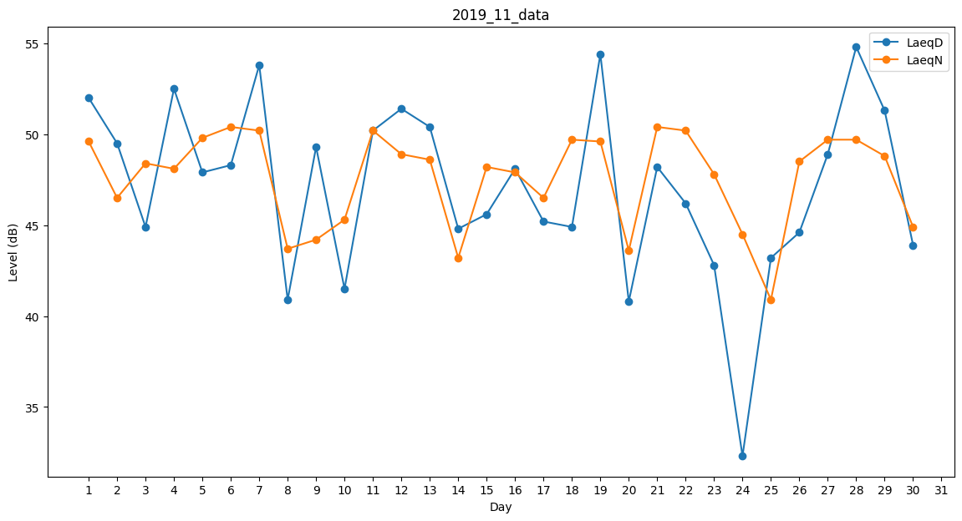
Day | LaeqD | LaeqN
1 | 52 | 49.6
2 | 49.5 | 46.5
3 | 44.9 | 48.4
4 | 52.5 | 48.1
5 | 47.9 | 49.8
6 | 48.3 | 50.4
7 | 53.8 | 50.2
8 | 40.9 | 43.7
9 | 49.3 | 44.2
10 | 41.5 | 45.3
11 | 50.2 | 50.2
12 | 51.4 | 48.9
13 | 50.4 | 48.6
14 | 44.8 | 43.2
15 | 45.6 | 48.2
16 | 48.1 | 47.9
17 | 45.2 | 46.5
18 | 44.9 | 49.7
19 | 54.4 | 49.6
20 | 40.8 | 43.6
21 | 48.2 | 50.4
22 | 46.2 | 50.2
23 | 42.8 | 47.8
24 | 32.3 | 44.5
25 | 43.2 | 40.9
26 | 44.6 | 48.5
27 | 48.9 | 49.7
28 | 54.8 | 49.7
29 | 51.3 | 48.8
30 | 43.9 | 44.9

